Лист1
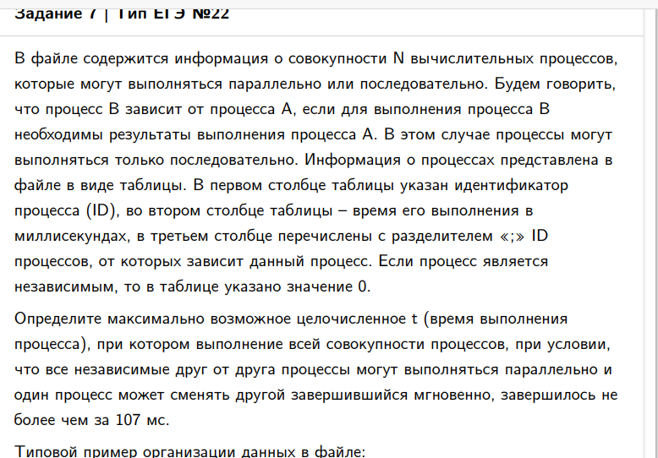
ID процесса B | Время выполнения процесса B (мс) | ID процесса (ов) A
1 | 15 | 11 | 17 |  | 17 | 46 | 0 | 61 | 107
2 | 11 | 0 |  |  | 0 | 0 | 0 | 11
3 | 35 | 8 | 9 |  | 5 | 72 | 0 | 107
4 | 33 | 8 | 11 | 12 | 5 | 17 | 43 | 76
5 | 3 | 2 | 7 | 14 | 11 | 50 | 14 | 53
6 | 39 | 11 | 14 |  | 17 | 14 | 0 | 56
7 | 19 | 15 |  |  | 31 | 0 | 0 | 50
8 | 5 | 0 |  |  | 0 | 0 | 0 | 5
9 | 16 | 6 | 16 |  | 56 | 51 | 0 | 72
10 | 4 | 15 |  |  | 31 | 0 | 0 | 35
11 | 17 | 0 |  |  | 0 | 0 | 0 | 17
12 | 32 | 2 | 8 |  | 11 | 5 | 0 | 43
13 | 7 | 2 | 8 | 12 | 11 | 5 | 43 | 50
14 | 9 | 8 |  |  | 5 | 0 | 0 | 14
15 | 31 | 0 |  |  | 0 | 0 | 0 | 31
16 | 40 | 2 |  |  | 11 | 0 | 0 | 51
17 | 32 | 8 | 14 |  | 5 | 14 | 0 | 46
18 | 4 | 7 | 16 |  | 50 | 51 | 0 | 55
19 | 16 | 7 | 16 |  | 50 | 51 | 0 | 67
20 | 35 | 8 | 11 | 15 | 5 | 17 | 31 | 66
0 |  |  |  |  |  |  |  | 0

